报价单
国际医疗部沙发及茶几采购清单及技术要求
序号 | 品名 | 数量 | 单位 | 参考家具图片 | 基本规格、参数说明 | 推介参数 | 单价 （元） | 总价（元）
1 | 三人位沙发 | 4 | 个 |  | 2100*880*880mm。 木框：整体框架实木框架 板材：整体框架采用多层实木板 海绵：座垫采用高密度海绵 皮质：选用优质仿真皮，皮色可选 脚：实木
2 | 单人沙发 | 22 | 个 | 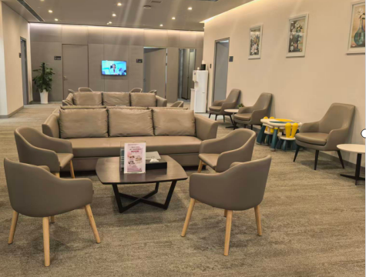 | 950*850*900mm。 木框：整体框架实木框架 海绵：座垫高密度海绵 皮质：选用优质仿真皮，皮色可选 脚：实木
3 | 茶几 | 5 | 个 |  | 1200*600*400MM 1. 基材：黑胡桃原木 油漆：食品级木蜡油，开放式涂装 2. 钢架 3.颜色可选
4 | 圆几 | 3 | 个 | 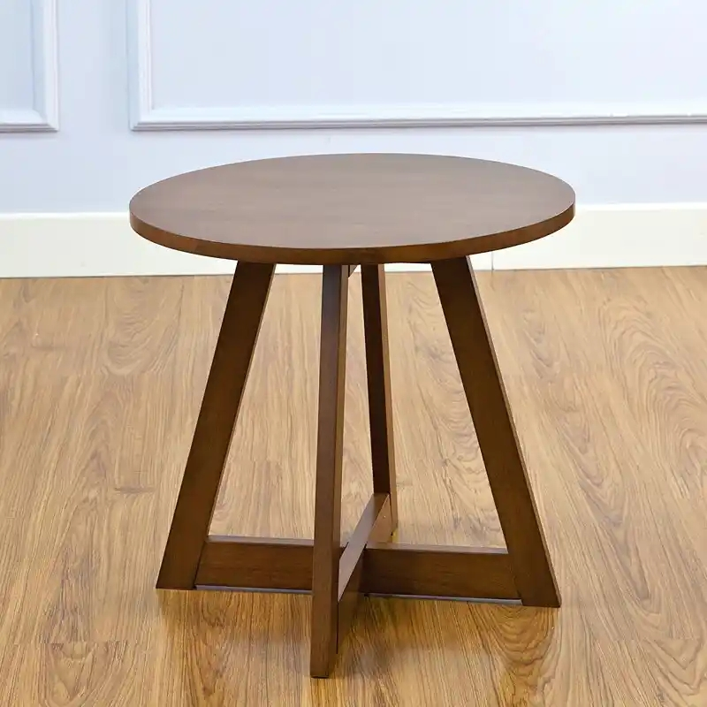 | 桌面直径70CM
 | 合价：
备注：请推介方对各项产品的技术要求（关键性参数）进行完善并拟出要点，并说明推介理由

